Synthèse par type travaux
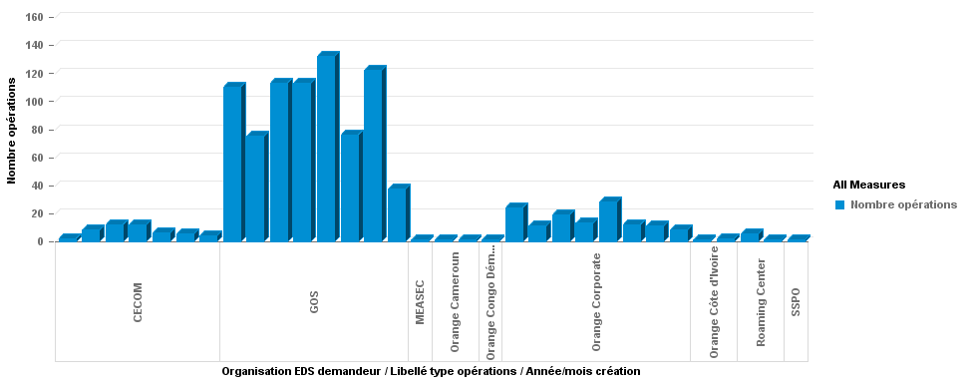
 | Opérations SWAN créées ou reçues par GOS le mois dernier
 |  | 967

